Conheça a Mobills
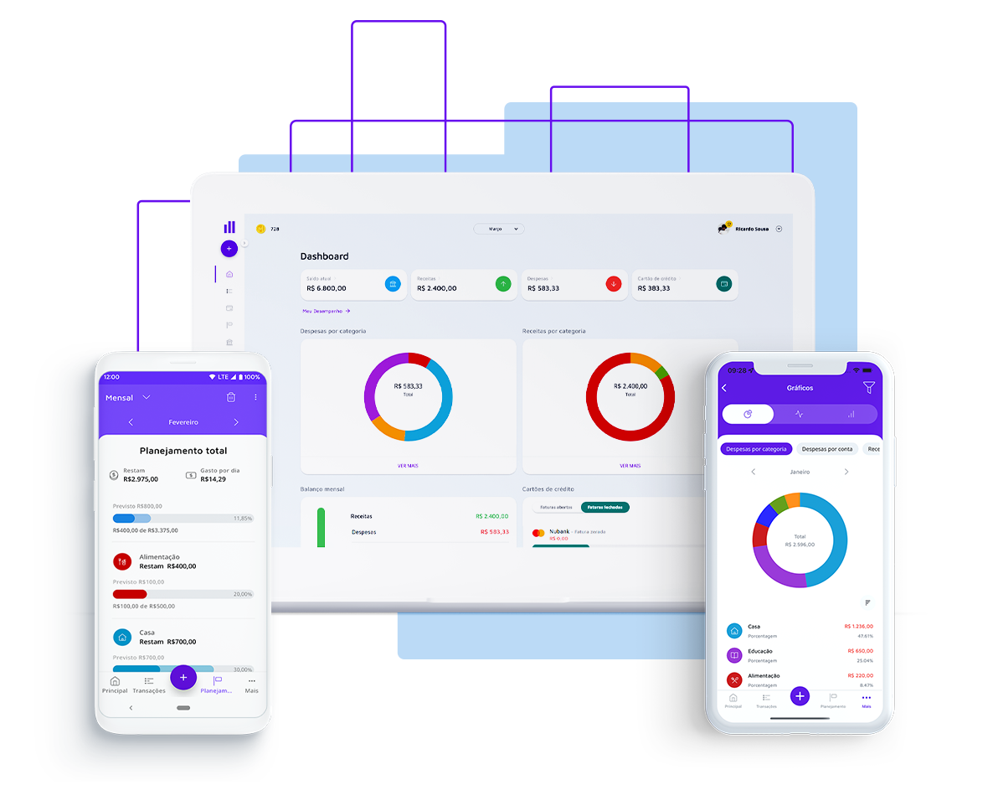

Gerar liberdade financeira para as pessoas, foi com esse pensamento que nasceu a Mobills, em 2014. Criada por David Mosiah e Carlos Terceiro, dois estudantes de tecnologia, a Mobills chegou para descomplicar o mundo das finanças! Queremos ajudar as pessoas a gerenciar suas contas, pagar menos taxas, serem aprovadas no cartão ideal para seus estilos de vida e até mesmo conseguirem aquele empréstimo desejado, tudo isso com muita segurança e transparência. Vamos, junto com você, olhar o presente e ver o futuro.

Quer descobrir mais informações? Acesso o nosso site!

Acesse a próxima aba para visualizar sua planilha

Orçamento Empresarial
PLANILHA DE ORÇAMENTO EMPRESARIAL | MOBILLS

Orçamento Atual

Sumário | Orçamento | Atual | Diferença
Rendimento Total | R$ 7,270.00 | R$ 7,020.00 | R$ 250.00
Despesas Totais | R$ 2,598.00 | R$ 2,500.00 | R$ 98.00

Rendimento | Orçamento | Atual | Diferença
Rendimento Operacional
Categoria 1 | R$ 6,000.00 | R$ 6,000.00 | R$ -
Categoria 2 | R$ 200.00 | R$ 150.00 | R$ (50.00)
Categoria 3 | R$ 100.00 | R$ 100.00 | R$ -
Categoria 4 | R$ 55.00 | R$ 20.00 | R$ (35.00)
Categoria 5 | R$ 500.00 | R$ 500.00 | R$ -
Categoria 6 | R$ 300.00 | R$ 200.00 | R$ (100.00)
Categoria 7 | R$ 115.00 | R$ 50.00 | R$ (65.00)

TOTAL | R$ 7,270.00 | R$ 7,020.00

Despesas | Orçamento | Atual | Diferença
Despesas Operacionais
Contabilidade e Jurídico | R$ 2,250.00 | R$ 2,250.00 | R$ -
Marketing | R$ 200.00 | R$ 250.00 | R$ 50.00
Depreciação | R$ 40.00 |  | R$ (40.00)
Taxas | R$ 44.00 |  | R$ (44.00)
Seguro | R$ 20.00 |  | R$ (20.00)
Despesa de Juros | R$ 15.00 |  | R$ (15.00)
Manutenção/Melhorias |  |  | R$ -
Impostos & Licenças | R$ 29.00 |  | R$ (29.00)
Telefone |  |  | R$ -
Viagem |  |  | R$ -
Utilidades |  |  | R$ -
Manutenção e Hospedagem de Site
 | R$ 2,598.00 | R$ 2,500.00
Folha de Pagamento
Despesas com Funcionários |  |  | R$ -
Salários |  |  | R$ -
Salários e Contratos |  |  | R$ -
 | R$ - | R$ -
Escritório
Material de Escritório |  |  | R$ -
Caixa Postal |  |  | R$ -
Roupas |  |  | R$ -
Limpeza |  |  | R$ -
Higiene |  |  | R$ -
Salão de Beleza |  |  | R$ -
Outros |  |  | R$ -
 | R$ - | R$ -
Entretenimento
Filmes |  |  | R$ -
Shows |  |  | R$ -
Esportes |  |  | R$ -
Atividades Externas |  |  | R$ -
 | R$ -
Saúde
Seguro de Saúde |  |  | R$ -
Afiliação a Academia |  |  | R$ -
Plano de Saúde |  |  | R$ -
Dentista |  |  | R$ -
Medicamentos |  |  | R$ -
Seguro de Vida |  |  | R$ -
 | R$ - | R$ -
Folga/Feriados
Passagem Aérea |  |  | R$ -
Acomodações |  |  | R$ -
Alimentação |  |  | R$ -
Lembrancinhas |  |  | R$ -
Aluguel de Carro |  |  | R$ -
Outros |  |  | R$ -
 | R$ - | R$ -

TOTAL | R$ 2,598.00 | R$ 2,500.00

